Лист 1
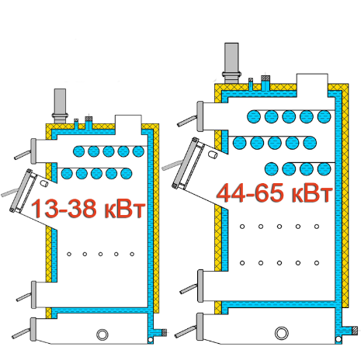
Найменування | Ціна, грн. | 0503730044, 0675420044 Олександр
Котли "Wichlacz" GK-1 (10 - 65 кВт)
Котел "Wichlacz" GK-1 10 кВт | 52,181.25 | 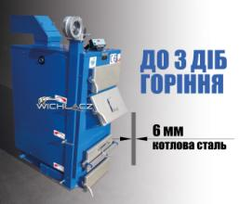
Котел "Wichlacz" GK-1 13 кВт | 55,962.50
Котел "Wichlacz" GK-1 17 кВт | 65,793.75
Котел "Wichlacz" GK-1 25 кВт | 72,600.00
Котел "Wichlacz" GK-1 31 кВт | 80,918.75
Котел "Wichlacz" GK-1 38 кВт | 88,481.25
Котел "Wichlacz" GK-1 44 кВт | 99,825.00
Котел "Wichlacz" GK-1 50 кВт | 105,875.00
Котел "Wichlacz" GK-1 65 кВт | 119,487.50
Котли "Wichlacz" GK-1 PLUS (10 - 65 кВт)
Котел "Wichlacz" GK-1 10+ кВт | 57,399.38 | 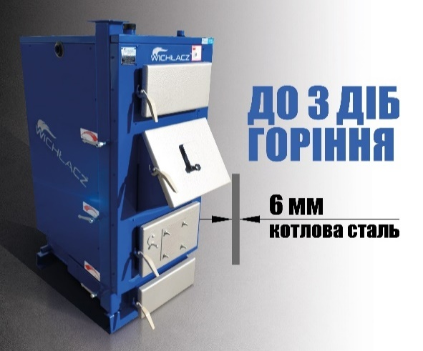 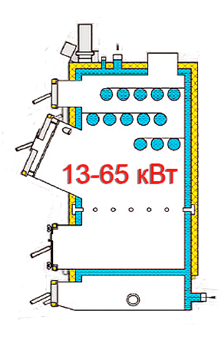
Котел "Wichlacz" GK-1 13+ кВт | 61,558.75
Котел "Wichlacz" GK-1 17+ кВт | 72,373.13
Котел "Wichlacz" GK-1 25+ кВт | 79,860.00
Котел "Wichlacz" GK-1 31+ кВт | 89,010.63
Котел "Wichlacz" GK-1 38+ кВт | 97,329.38
Котел "Wichlacz" GK-1 44+ кВт | 109,807.50
Котел "Wichlacz" GK-1 50+ кВт | 116,462.50
Котел "Wichlacz" GK-1 65+ кВт | 131,436.25
Котли "Wichlacz" GK-1 (75 - 500 кВт)
Котел "Wichlacz" GK-1 75 кВт | 168,643.75 | 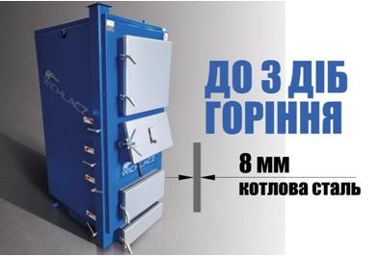
Котел "Wichlacz" GK-1 90 кВт | 185,281.25
Котел "Wichlacz" GK-1 (GKW*) 100 кВт | 220,050.00
Котел "Wichlacz" GK-1 (GKW*) 120 кВт | 248,050.00
Котел "Wichlacz" GK-1 (GKW*) 150 кВт | 291,912.50
Котел "Wichlacz" GK-1 (GKW*) 200 кВт | 354,681.25
Котел "Wichlacz" GK-1 (GKW*) 250 кВт | 418,962.50
Котел "Wichlacz" GK-1 (GKW*) 300 кВт | 473,412.50
Котел "Wichlacz" GK-1 (GKW*) 350 кВт | 544,500.00
Котел "Wichlacz" GK-1 (GKW*) 400 кВт | 635,250.00
Котел "Wichlacz" GK-1 (GKW*) 450 кВт | 685,162.50
Котел "Wichlacz" GK-1 (GKW*) 500 кВт | 726,000.00
*GKW - додатково може комплектуватися водоохолоджуваними дверцятами.
Котли "Wichlacz" KW-GSN (250 - 1140 кВт)
Котел "Wichlacz" KW-GSN 150 кВт | 363,756 | 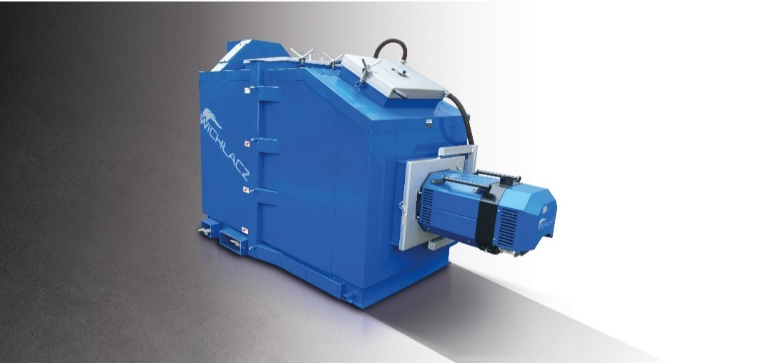
Котел "Wichlacz" KW-GSN 200 кВт | 414,425
Котел "Wichlacz" KW-GSN 250 кВт | 510,469
Котел "Wichlacz" KW-GSN 300 кВт | 554,331
Котел "Wichlacz" KW-GSN 350 кВт | 642,813
Котел "Wichlacz" KW-GSN 500 кВт | 881,788
Котел "Wichlacz" KW-GSN 700 кВт | 1,041,356
Котел "Wichlacz" KW-GSN 800 кВт | 1,219,075
Котел "Wichlacz" KW-GSN 1140 кВт | 1,838,444
Твердопаливний котел PetlaX EKT-1 (11 - 50 кВт)
Твердопаливний котел PetalX EKT-1 11 кВт | 45,375.00 |  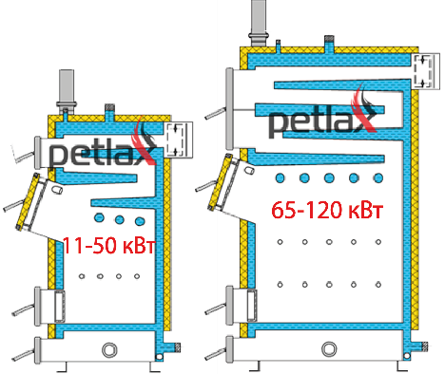
Твердопаливний котел PetalX EKT-1 15 кВт | 52,181.25
Твердопаливний котел PetalX EKT-1 25 кВт | 66,550.00
Твердопаливний котел PetalX EKT-1 31 кВт | 70,331.25
Твердопаливний котел PetalX EKT-1 38 кВт | 75,625.00
Твердопаливний котел PetalX EKT-1 44 кВт | 80,918.75
Твердопаливний котел PetalX EKT-1 50 кВт | 99,825.00
Твердопаливний котел PetlaX EKT-1 (65 - 120 кВт)
Твердопаливний котел PetalX EKT-1 65 кВт | 119,487.50
Твердопаливний котел PetalX EKT-1 75 кВт | 150,493.75
Твердопаливний котел PetalX EKT-1 90 кВт | 162,593.75
Твердопаливний котел PetalX EKT-1 100 кВт | 185,281.25
Твердопаливний котел PetalX EKT-1 120 кВт | 206,456.25
Котел твердопаливний Wichlaсz тип GKR з автоподачею
Котел твердопаливний Wichlaсz тип GKR 25/35 | 157,300.00 | 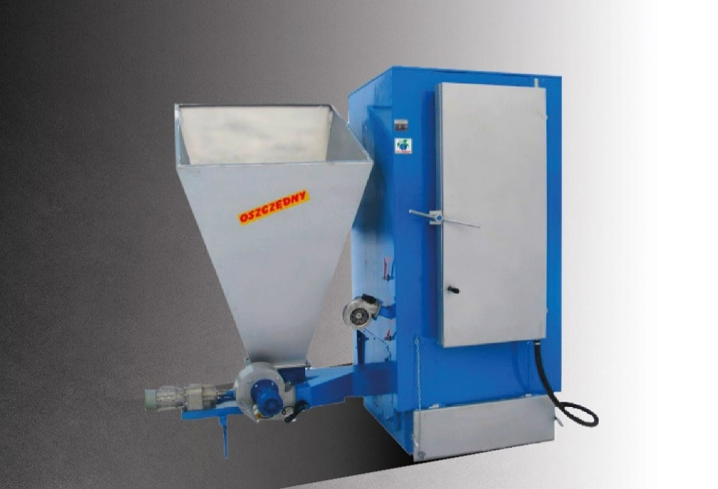
Котел твердопаливний Wichlaсz тип GKR 25/40 | 167,887.50
Котел твердопаливний Wichlaсz тип GKR 38/50 | 195,868.75
Котел твердопаливний Wichlaсz тип GKR 50/75 | 251,075.00
Котел твердопаливний Wichlaсz тип GKR 50/80 | 260,906.25
Котел твердопаливний Wichlaсz тип GKR 75/100 | 301,743.75
Котел твердопаливний Wichlaсz тип GKR 100/130 | 361,487.50
Котел твердопаливний Wichlaсz тип GKR 150/200 | 468,118.75
Котел твердопаливний Wichlaсz тип GKR 200/250 | 539,206.25
Котел твердопаливний Wichlaсz тип GKR 250/350 | 645,081.25
Котел твердопаливний Wichlaсz тип GKR 300/400 | 763,812.50
Котел твердопаливний Wichlaсz тип GKR 400/500 | 1,002,031.25
Котли "Wichlacz" GKP (17-65 кВт)
Котел "Wichlacz" GKP 17 кВт | 52,937.50 | 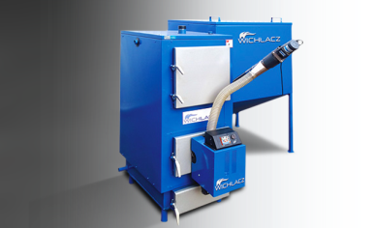
Котел "Wichlacz" GKP 25 кВт | 66,550.00
Котел "Wichlacz" GKP 38 кВт | 80,918.75
Котел "Wichlacz" GKP 50 кВт | 88,481.25
Котел "Wichlacz" GKP 65 кВт | 111,168.75
Котли Wichlacz GKP (75-500 кВт)
Котел "Wichlacz" GKP 75 кВт | 145,200 | 
Котел "Wichlacz" GKP 100 кВт | 197,381.25
Котел "Wichlacz" GKP 150 кВт | 276,788
Котел "Wichlacz" GKP 200 кВт | 338,800
Котел "Wichlacz" GKP 250 кВт | 410,644
Котел "Wichlacz" GKP 350 кВт | 484,756
Котел "Wichlacz" GKP 400 кВт | 551,760
Котел "Wichlacz" GKP 500 кВт | 613,318.75
Твердопаливні парогенератори "Wichlacz Wp" (низького тиску)

Твердопаливні парогенератори Wichlacz Wp 120 kw (200 кг/ч) | 556,600.00
Твердопаливні парогенератори Wichlacz Wp 250 kw (400 кг/ч) | 660,952.50
Твердопаливні парогенератори Wichlacz Wp 300 kw (500 кг/ч) | 809,187.50
Твердопаливні парогенератори Wichlacz Wp 350 kw (600 кг/ч) | 919,600.00
Твердопаливні парогенератори Wichlacz Wp 500 kw (800 кг/ч) | 1,079,168.75
Твердопаливні парогенератори Wichlacz Wp 500 kw (800 кг/ч) | 1,079,168.75
Твердопаливні парогенератори Wichlacz Wp 750 kw (1000 кг/ч) | 1,324,950.00
Твердопаливні парогенератори Wichlacz Wp 1000 kw (1200 кг/ч) | 1,576,980.00
Твердопаливні парогенератори Wichlacz Wp 1500 kw (1750 кг/ч) | 2,026,750.00
Твердопаливні парогенератори Wichlacz Wp 1850 kw (2000 кг/ч) | 2,259,070.00
Твердопаливні парогенератори "Wichlacz Wp" (середнього тиску)
Твердопаливні парогенератори Wichlacz Wp 120 kw (200 кг/ч) | 751,712.50 | 
Твердопаливні парогенератори Wichlacz Wp 250 kw (400 кг/ч) | 891,618.75
Твердопаливні парогенератори Wichlacz Wp 300 kw (500 кг/ч) | 1,092,025.00
Твердопаливні парогенератори Wichlacz Wp 350 kw (600 кг/ч) | 1,241,762.50
Твердопаливні парогенератори Wichlacz Wp 500 kw (800 кг/ч) | 1,457,293.75
Твердопаливні парогенератори Wichlacz Wp 750 kw (1000 кг/ч) | 1,787,775.00
Твердопаливні парогенератори Wichlacz Wp 1000 kw (1200 кг/ч) | 1,789,590.00
Твердопаливні парогенератори Wichlacz Wp 1500 kw (1750 кг/ч) | 2,634,775.00
Твердопаливні парогенератори Wichlacz Wp 1850 kw (2000 кг/ч) | 2,936,791.00
Твердопаливні парогенератори "Wichlacz Wp" (високого тиску)
Твердопаливні парогенератори Wichlacz Wp 120 kw (200 кг/ч) | 945,312.50
Твердопаливні парогенератори Wichlacz Wp 250 kw (400 кг/ч) | 1,123,031.25
Твердопаливні парогенератори Wichlacz Wp 300 kw (500 кг/ч) | 1,374,862.50
Твердопаливні парогенератори Wichlacz Wp 350 kw (600 кг/ч) | 1,563,925.00
Твердопаливні парогенератори Wichlacz Wp 500 kw (800 кг/ч) | 1,846,762.50
Твердопаливні парогенератори Wichlacz Wp 750 kw (1000 кг/ч) | 2,254,381.25
Твердопаливні парогенератори Wichlacz Wp 1000 kw (1200 кг/ч) | 2,340,866.00
Твердопаливні парогенератори Wichlacz Wp 1500 kw (1750 кг/ч) | 3,445,475.00
Твердопаливні парогенератори Wichlacz Wp 1850 kw (2000 кг/ч) | 3,840,540.00
Твердопаливний котел ATEPLO LUX-1 (14-250 кВт)
Твердопаливний котел ATEPLO LUX-1 14 кВт | 73,356.25 | 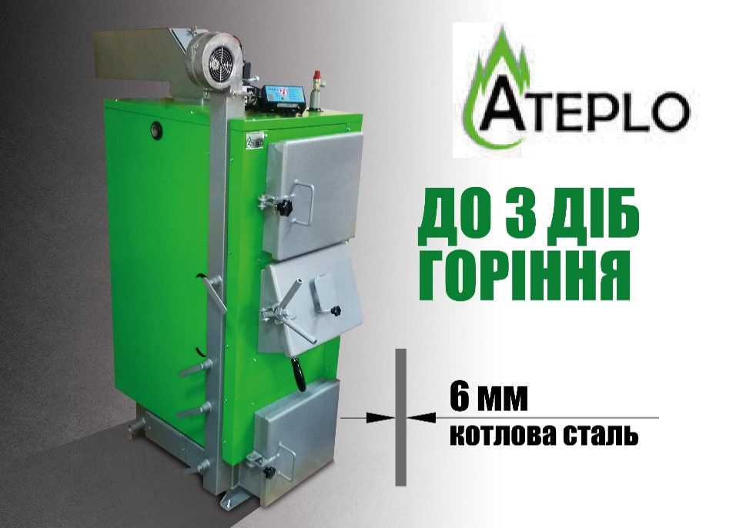
Твердопаливний котел ATEPLO LUX-1 18 кВт | 84,700.00
Твердопаливний котел ATEPLO LUX-1 25 кВт | 91,506.25
Твердопаливний котел ATEPLO LUX-1 38 кВт | 108,143.75
Твердопаливний котел ATEPLO LUX-1 50 кВт | 126,293.75
Твердопаливний котел ATEPLO LUX-1 65 кВт | 159,568.75
Твердопаливний котел ATEPLO LUX-1 75 кВт | 189,062.50
Твердопаливний котел ATEPLO LUX-1 95 кВт | 236,706.25
Твердопаливний котел ATEPLO LUX-1 120 кВт | 273,006.25
Твердопаливний котел ATEPLO LUX-1 150 кВт | 291,156.25
Твердопаливний котел ATEPLO LUX-1 200 кВт | 354,681.25
Твердопаливний котел ATEPLO LUX-1 250 кВт | 417,450.00
ПЕЛЕТНІ ПАЛЬНИКИ WICHLACZ PALNIK (5-5000 кВт)
Пелетний пальник WICHLACZ PALNIK (17 кВт) від 5-25 кВТ | 2,130 EUR | 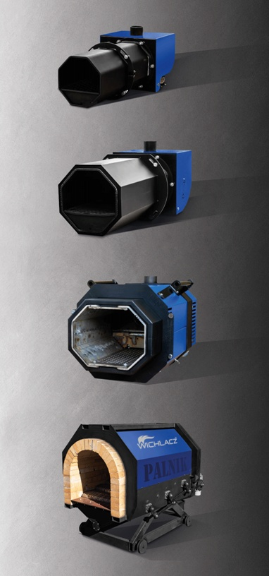
Пелетний пальник WICHLACZ PALNIK (25 кВт) від 6-35 кВТ | 2,303 EUR
Пелетний пальник WICHLACZ PALNIK (50 кВт) від 10-60кВТ | 2,795 EUR
Пелетний пальник WICHLACZ PALNIK (75 кВт) від 12-85 кВТ | 3,008 EUR
Пелетний пальник WICHLACZ PALNIK (90 кВт) від 20-100 кВТ | 3,194 EUR
Пелетний пальник WICHLACZ PALNIK (100 кВт) від 30-120 кВТ | 3,953 EUR
Пелетний пальник WICHLACZ PALNIK (150 кВт) від 50-175 кВТ | 4,392 EUR
Пелетний пальник WICHLACZ PALNIK (200 кВт) від 80-220 кВТ | 6,921 EUR
Пелетний пальник WICHLACZ PALNIK (250 кВт) від 80-250 кВТ | 7,054 EUR
Пелетний пальник WICHLACZ PALNIK (300 кВт) від 80-300 кВТ | 8,119 EUR
Пелетний пальник WICHLACZ PALNIK (400 кВт) від 100-450 кВТ | 11,912 EUR
Пелетний пальник WICHLACZ PALNIK (500 кВт) від 200-600 кВТ | 15,373 EUR
Пелетний пальник WICHLACZ PALNIK (700 кВт) від 300-750 кВТ | 20,231 EUR
Пелетний пальник WICHLACZ PALNIK (900 кВт) від 400-1000 кВТ | 23,293 EUR
Пеллетная горелка WICHLACZ PALNIK (1000 кВт) от 400-1250 кВТ | 25,955 EUR
Пеллетная горелка WICHLACZ PALNIK (1500 кВт) от 600-1750 кВТ | 31,944 EUR
Пелетний пальник WICHLACZ PALNIK (2000 кВт) від 800-2200кВТ | 39,265 EUR
Пелетний пальник WICHLACZ PALNIK (3000 кВт) від 1000-3000кВТ | 54,571 EUR
Котел твердопаливний WICHLACZ GKS дляроботи на солом'яних тюках та дровах великих розмірів
Котел твердопаливний Wichlaсz GKS (38S кВт) | 110,412.50 | 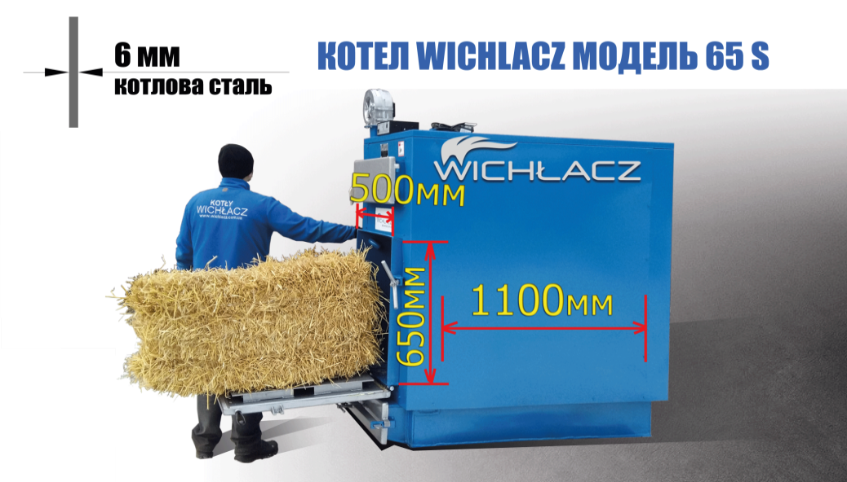
Котел твердопаливний Wichlaсz GKS (50S кВт) | 129,318.75
Котел твердопаливний Wichlaсz GKS (65S, кВт) | 168,643.75
Котел твердопаливний Wichlaсz GKS (100S кВт) | 260,906.25
Котел твердопаливний Wichlaсz GKS (150S кВт) | 350,143.75
Котел твердопаливний Wichlaсz GKS (250S кВт) | 516,518.75
Котел твердопаливний Wichlaсz GKS (350S кВт) | 766,837.50
Котел твердопаливний Wichlaсz GKS (500S кВт) | 946,825.00
Котел твердопаливний Wichlaсz GKS (800S кВт) | 1,351,418.75
Котел твердопаливний Wichlaсz GKS (1140S кВт) | 1,932,975.00
Котел твердопаливний Wichlaсz GKS (2000S кВт) | 3,603,531.25
Котел твердопаливний Wichlaсz GKS (2500S кВт) | 4,670,600.00
Котел твердопаливний Wichlaсz GKS (3000S кВт) | 5,103,780.00
БУНКЕР ПІД ПЕЛЛЕТУ WICHLACZ БП (300-10 000 ЛІТРІВ)
Бункер під пеллету Wichlacz БП (300y) | 12,100.00 | 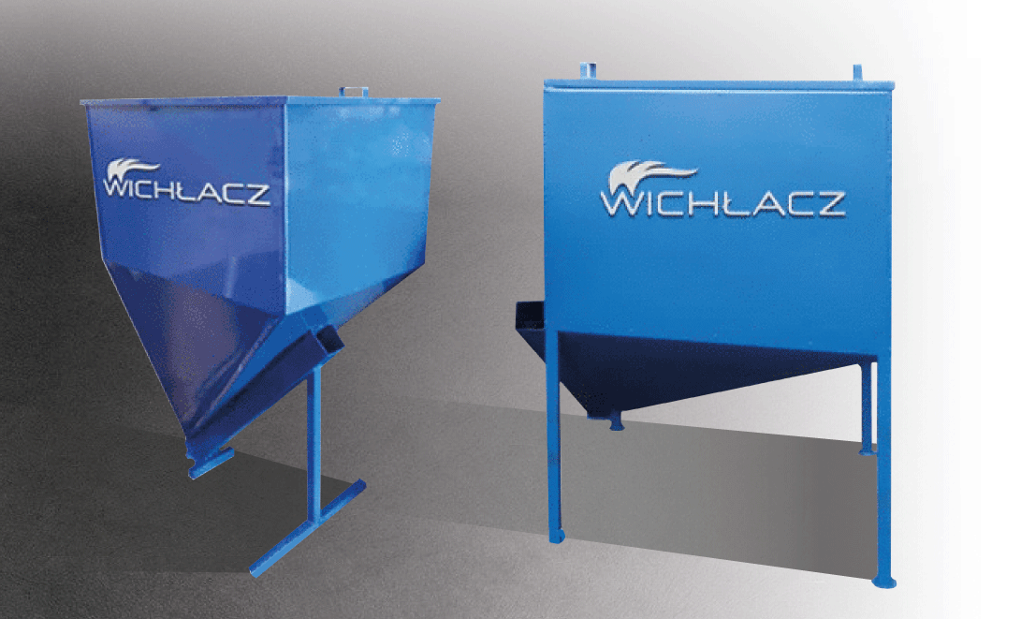
Бункер під пеллету Wichlacz БП (300) | 12,100.00
Бункер під пеллету Wichlacz БП (500) | 15,125.00
Бункер під пеллету Wichlacz БП (700) | 20,418.75
Бункер під пеллету Wichlacz БП (1000 у) | 24,956.25
Бункер під пеллету Wichlacz БП (1000) | 25,712.50
Бункер під пеллету Wichlacz БП (1500) | 33,275.00
Бункер під пеллету Wichlacz БП (2000) | 37,812.50
Бункер під пеллету Wichlacz БП (3000) | 50,668.75
Бункер під пеллету Wichlacz БП (5000) | 71,087.50
Бункер під пеллету Wichlacz БП (10 000) | 108,143.75

